Sheet1
デザイン仕様

 | 必要デザイン一覧

 |  | タイトル

 |  |  | イメージ
背景

タイトルロゴ

オプション
矢印

背景
 |  |  | 項目名 | ラフイメージ |  |  | サイズ | 拡張子 | 概要
 |  |  | タイトル 背景 |  |  |  | 1920*1080 | .png | タイトル画面の表示をおこなう背景。 イメージとしてはキャンバスに空の景色をのせたようなグラデーションのかかった空といったイメージ

 |  |  | タイトル ロゴ |  |  |  | 1024*1024 (要調整) | .png | かいとうらんまのタイトルロゴイメージ。 美術館の個展のロゴをイメージする。

タイトルロゴ

 |  |  | オプション 遷移用 |  |  |  | 1024*1024 (要調整) | .png | オプション画面への遷移用

オプション

 |  |  | オプション案内矢印 |  |  |  | 256*256 (要調整) | .png | ボタン押してスタートしてね♡ みたいなやつ

矢印

 |  |  | ステージ サムネ |  |  |  | 1180*655 （要調整） | .png | ステージのサムネイルを表示。 タイトルでは一番最初のステージをロードしておく
ステージサムネイル

 |  |  | ステージ 枠 |  |  |  | 1200*675 （要調整） | .png | ステージセレクトに使用するキャンバスの枠 キャンバスの簡単なイメージとして、FF15のSSのフレームを軽くイメージ。 イメージ画像に関してはドライブ＞参考素材まとめ＞岩見のフォルダにあり
ステージサムネイル

 |  | ステージセレクト

 |  |  | ステージセレクトイメージ
背景

ステージサムネイル
ステージサムネイル
ステージサムネイル
ステージサムネイル
ステージサムネイル
ステージサムネイル

タイトル画面

背景
 |  |  | 項目名 | ラフイメージ |  |  | サイズ | 拡張子 | 概要
 |  |  | 背景 |  |  |  | 1920*1080 | .png | 美術館の壁のように絵を邪魔しない真っ白な石膏の壁のイメージ

 |  |  | ステージ サムネ |  |  |  | 1180*655 （要調整） | .png | ステージのサムネイルを表示。 中央にある現在のステージと前後のステージサムネイルをロードしておく

ステージサムネイル

 |  |  | ステージ 枠 |  |  |  | 1200*675 （要調整） | .png | ステージセレクトに使用するキャンバスの枠 キャンバスの簡単なイメージとして、FF15のSSのフレームを軽くイメージ。 イメージ画像に関してはドライブ＞参考素材まとめ＞岩見のフォルダにあり

ステージサムネイル

 |  |  | ステージ タイトル プレート |  |  |  | 960*270 (要調整) | .png | 絵画のタイトルプレートをイメ―ジ

タイトルプレート

 |  | ゲームメイン

 |  |  | イメージ
ステージのみ

 |  |  | 項目名 | ラフイメージ |  |  | サイズ | 拡張子 | 概要
 |  |  | チュートリアル画像 | 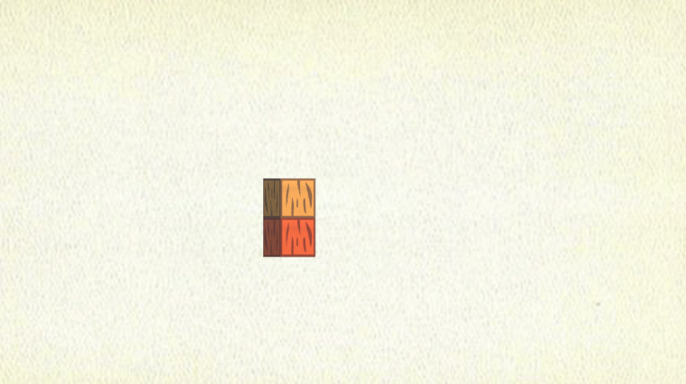 |  |  | 1920*1080 | .png | チュートリアル用の画像。 ステージ１にのみ表示させ、操作方法を理解させる。

L
R

 |  |  | ステージ 背景 |  |  |  | 1920*1080 | .pnh | ステージの背景。 キャンバスにグラデーションがかかっていて、空をイメージ
背景

 |  |  | 上限回数 表記 |  |  |  | 480*135 (要調整) | .png | 上限回数の表現用のサイン。 回数と同じ数の文字を使ったサインとなっており、一回移すごとに後ろから燃えて消える演出が入る。

 |  |  | 普通の ブロック | 燃える前 | 燃えた後 |  | 256*256 | .png | 普通の燃えるブロック。 イメージはスウェーデントーチ。 かなりデフォルメして作成しないと石っぽくなるのでかなりデフォルメして作成、
 |  |  |  |  | 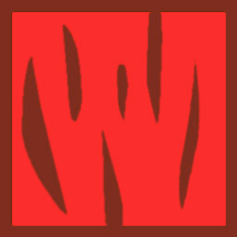

 |  |  | 崩れる ブロック | 燃える前 | 燃えた後 |  | 256*256 | .png | 燃えたあと一定時間立つと崩れて消えるブロック。 イメージは炭。 デフォルメして書く。
 |  |  |  |  | 

 |  |  | 消す ブロック | 燃える前 | 燃えた後 |  | 256*256 | .png | 奥に火が重なると消すブロック。 イメージは燃えづらく硬そうな木。 デフォルメして書く。
 |  |  |  |  | 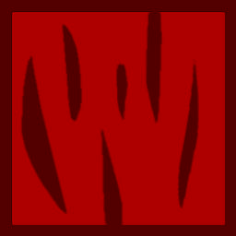

 |  |  | クリア サイン |  |  |  | 1024*1024 | .gif | クリア時のサインデザイン。 書きなぐった様なアニメーションを実装予定。 アニメーション時間は１秒を予定。※要調整

 |  |  | 炎 エフェクト | 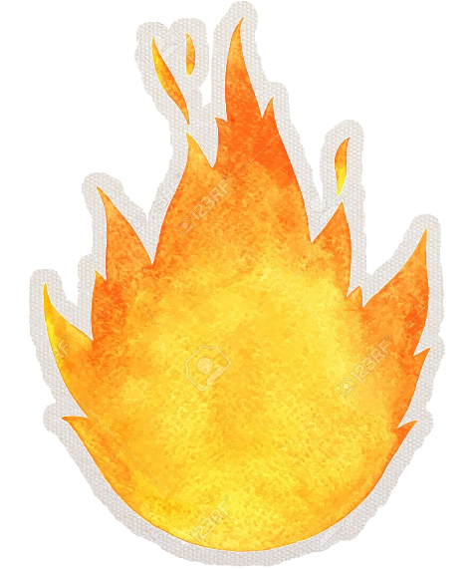 |  |  | 1024*1024 | .png | Unityのパーティクルシステムを応用して利用。 16フレームでのループエフェクト。※要調整 イメージとして、焚き火みたいなイメージ。 画風は水彩チックを予定。

 |  | タイトル>オプション

 |  |  | イメージ
背景

OPTION
Camera
Move Speed
3
Sound
Volume Level
3
Back

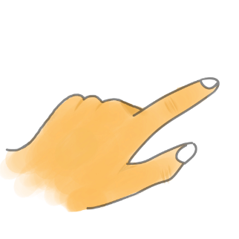

 |  |  | 項目名 | ラフイメージ |  |  | サイズ | 拡張子 | 概要
 |  |  | ステージ 背景 |  |  |  | 1920*1080 | .png | ステージの背景。 キャンバスにグラデーションがかかっていて、空をイメージ
背景

 |  |  | オプション背景 |  |  |  | 1600*900 | .png | オプションメニューの背景。 パンフレットのようなイメージ。

Camera
 |  |  | 各種文字素材 |  |  |  | 512*512 (要調整) | .png | 各種文字素材。 数字は１～５まで。 雰囲気にあうフォントを持ってきて加工する。
OPTION

Move Speed

3
Sound

Volume Level

Back

 |  |  | 指UI素材 |  |  |  | 512*512 | .png | 指を動かしているカーソル素材。 自然な感じだけども少し明るめでうっすらした感じ。

 |  | ゲームメイン＞オプション

 |  |  | イメージ

ステージ
POSE
 |  |  |  |  |  | ※青枠の背景が描画範囲
限ステージサムネ
Continue
Restart

Stageselect
Option

前ステージサムネ
次ステージサムネ

 |  |  | 項目名 | ラフイメージ |  |  | サイズ | 拡張子 | 概要
 |  |  | ステージ 背景 |  |  |  | 1920*1080 | .png | まんまステージが後ろにある形
ステージ

 |  |  | オプション背景 |  |  |  | 1600*900 | .png | オプションメニューの背景。 パンフレットのようなイメージ。

 |  |  | 現 ステージ サムネ |  |  |  | 1180*655 （要調整） | .png | ステージのサムネを表示。 表示することで今のステージをわかりやすく。

限ステージサムネ

 |  |  | 前 ステージ サムネ |  |  |  | 1180*655 （要調整） | .png | 前のステージのサムネを表示 前後のステージをわかりやすく。

前ステージサムネ

 |  |  | 次 ステージ サムネ |  |  |  | 1180*655 （要調整） | .png | 次のステージのサムネを表示 前後のステージをわかりやすく

次ステージサムネ

POSE
 |  |  | 各種文字素材 |  |  |  | 512*512 (要調整) | .png | 各種文字素材。 雰囲気にあうフォントを持ってきて加工する。

Continue

Restart

Stageselect

Option

 |  |  | 指UI素材 |  |  |  | 512*512 | .png | 指を動かしているカーソル素材。 自然な感じだけども少し明るめでうっすらした感じ。

